Sheet1
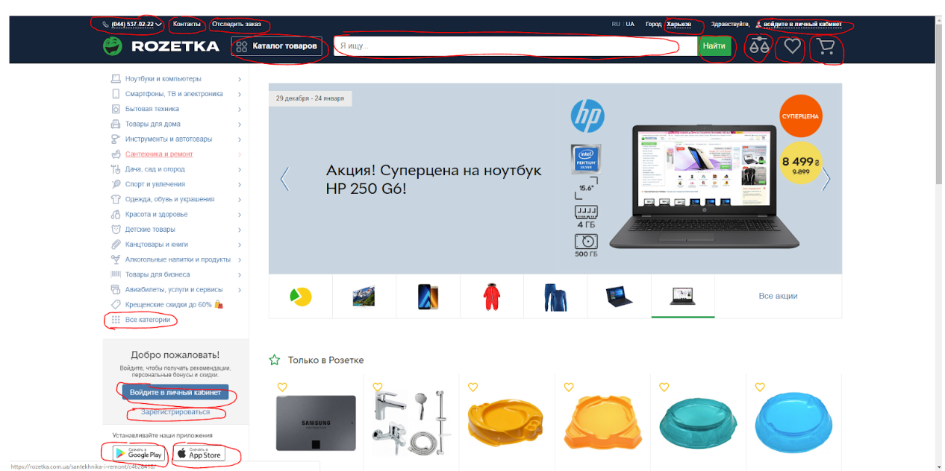
# | Element | Switch | Precondition | Xpath | CSS
1 | Phone number |  | //button[@class = 'header__button'] | //a[contains(@href,'+38')] | a[href*="+38"]
2 | Контакты |  | //button[@class = 'header__button'] | //nav//a[contains(@href,'contacts')] | nav a[href*="contacts"]
3 | Отследить заказ |  |  | //a[text() = ' Отследить заказ '] | a[href="https://rozetka.com.ua/cabinet/orders/"]
4 | Каталог |  |  | //button[@id = 'fat-menu'] | #fat-menu
5 | Я ищу… |  |  | //input[@name = 'search'] | input[name = 'search']
6 | Найти |  |  | //button[text()= ' Найти '] | .button.button_color_green.button_size_medium.search-form__submit.ng-star-inserted
7 | Харьков |  | //button[@class = 'header__button'] | //span[@class= 'city-toggle__text'] | .city-toggle__text
8 | Войдите в личный кабинет | до -50… |  | //a[@class = 'top-information__inner ng-star-inserted'] | .top-information__inner.ng-star-inserted
9 | Иконка Вход |  |  | //rz-user/button[@class= 'header__button ng-star-inserted'] | rz-user>.header__button.ng-star-inserted
10 | Иконка Корзина |  |  | //rz-cart/button[@class= 'header__button ng-star-inserted'] | rz-cart>.header__button.ng-star-inserted
11 | Иконки нет | Попробуй Premium |  | //a[@class = 'premium-wrapper ng-star-inserted'] | .premium-wrapper.ng-star-inserted
12 | Все категории | Все акции |  | //a[@class = 'main-slider__pagination-link'] | .main-slider__pagination-link
13 | Войдите в личный кабинет 2 |  |  | //button[@class= 'button button--navy button--small main-auth__button'] | .button.button--navy
14 | Зарегестрироваться | Mastercard SecureCode |  | //button[@title = 'MasterCard Secure'] | button[title = 'MasterCard Secure']
15 | Google pay |  |  | //img[@alt = 'Google Play']//parent::a | a[title = "Приложение для Андроида"]
16 | App Pay |  |  | //img[@alt = 'AppStore']//parent::a | a[title = "Приложение для Айфона"]
 | https://rozetka.com.ua/

 |  |  | элемента нет, заменила чем-то непохожим
 |  |  | элемента нет, заменила чем-то похожим

